ACL+NAT
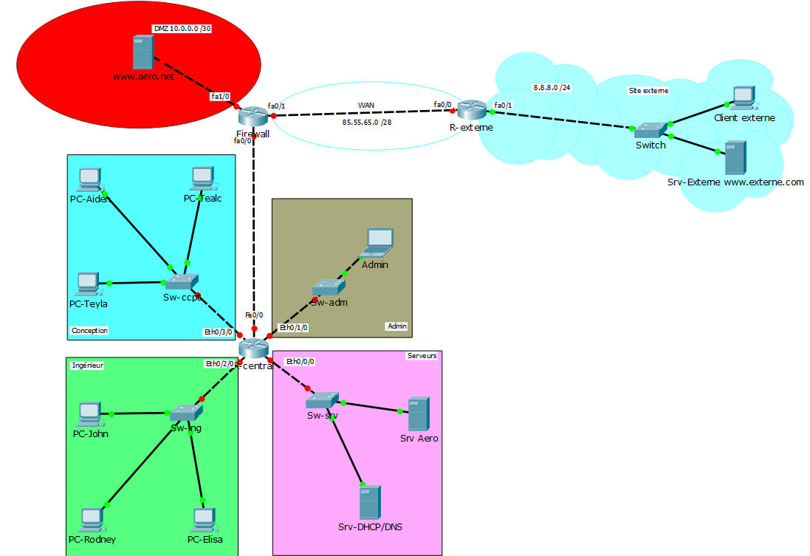

Les clients on accès à tous les services du réseau (DHCP,DNS,web)
L’admin accès tous les services et c’est le seul qui peut Ping tous les réseaux
Tout le monde a accès à internet
L’admin a accès à tous les périphériques réseau en SSH

interfaces | acl ext | sens | Conception |  |  |  |  | interfaces | acl ext | sens | SERVEUR
eth0/3/0 | 130 | in |  |  |  |  |  | eth0/0/0 | 100 | in

ACE | Autorisation | Protocole de transport | Source | Port | Destination | Port | Commentaire | ACE | Autorisation | Protocole de transport | Source | Port | Destination | Port | Commentaire
10 | Permit | udp | 172.16.0.0 0.0.0.7 | gt 1023 | host 172.16.0.17 | eq 53 | Requete DNS | 10 | Permit | udp | host 172.16.0.17 | eq 53 | any | gt 1023 | Reponse DNS
20 | Permit | udp | any | eq 68 | any | eq 67 | Requete DHCP | 20 | Permit | udp | host 172.16.0.17 | eq 67 | any | eq 67 | Reponse DHCP
30 | Permit | icmp | 172.16.0.0 0.0.0.7 |  | host 172.16.0.25 | echo-reply | Reponse Ping | 30 | Permit | tcp | host 172.16.0.21 | eq 22 | host 172.16.0.25 | gt 1023 | Reponse SSH
40 | Permit | tcp | 172.16.0.0 0.0.0.7 | gt 1023 | any | eq 80 | Requetes HTTP vers all | 40 | Permit | icmp | host 172.16.0.17 |  | host 172.16.0.25 | echo-reply | Reponse Ping
50 | Permit | tcp | host 172.16.0.5 | eq 22 | host 172.16.0.25 | gt 1023 | Reponse SSH depuis Sw-ccpt

interfaces | acl ext | sens | Ingénieur |  |  |  |  | définir les interfaces
eth0/2/0 | 120 | in |  |  |  |  |  | 1 | interfaces | sens | Commentaire
 |  |  |  |  |  |  |  |  | fa0/0 | inside | Interface des reseaux interne
ACE | Autorisation | Protocole de transport | Source | Port | Destination | Port | Commentaire |  | fa0/1 | outside | Interface avec ip public
10 | Permit | udp | 172.16.0.8 0.0.0.7 | gt 1023 | host 172.16.0.17 | eq 53 | Requete DNS |  | fa1/0 | inside | interface interne pour DMZ
20 | Permit | udp | any | eq 68 | any | eq 67 | Requete DHCP
30 | Permit | icmp | 172.16.0.8 0.0.0.7 |  | host 172.16.0.25 | echo-reply | Reponse Ping | route
40 | Permit | tcp | 172.16.0.8 0.0.0.7 | gt 1023 | any | eq 80 | Requetes HTTP vers all | 2 | IDSR | MSR | PASSERELLE |  | Commentaire
50 | Permit | tcp | host 172.16.0.13 | eq 22 | host 172.16.0.25 | gt 1023 | Reponse SSH depuis Sw-Ing |  | 0.0.0.0 | 0.0.0.0 | 85.55.65.2 |  | Route par defaut
 |  |  |  |  |  |  |  |  | 172.16.0.0 | 255.255.255.248 | 172.16.0.33 |  | Route vers Conception
 |  |  |  |  |  |  |  |  | 172.16.0.8 | 255.255.255.248 | 172.16.0.33 |  | Route vers Ingenieur
 |  |  |  |  |  |  |  |  | 172.16.0.16 | 255.255.255.248 | 172.16.0.33 |  | Route vers Serveurs
interfaces | acl ext | sens | ADMIN |  |  |  |  |  | 172.16.0.24 | 255.255.255.248 | 172.16.0.33 |  | Route vers Admin
eth0/1/0 | 110 | in
 |  |  |  |  |  |  |  | 3 | le reseau a natté = reseau privé
ACE | Autorisation | Protocole de transport | Source | Port | Destination | Port | Commentaire |  | aclstand (list) listeNAT
10 | Permit | udp | host 172.16.0.25 | gt 1023 | host 172.16.0.17 | eq 53 | Requete DNS
20 | Permit | icmp | host 172.16.0.25 |  | any | echo | Requete Ping |  | ACE | autorisation | IDSR | wld
30 | Permit | tcp | host 172.16.0.25 | gt 1023 | any | eq 80 | Requete HTTP |  | 10 | Permit | 172.16.0.0 | 0.0.0.7
40 | Permit | tcp | host 172.16.0.25 | gt 1023 | any | eq 22 | Requete SSH |  | 20 | Permit | 172.16.0.8 | 0.0.0.7
 |  |  |  |  |  |  |  |  | 30 | Permit | host 172.16.0.25

 |  |  |  |  |  |  |  | 4 | Table de Nat
 |  |  |  |  |  |  |  |  | ip nat inside |  | Port | ip nat outside |  | Port | Commentaire
 |  |  |  |  |  |  |  |  | local inside |  |  | global inside
 |  |  |  |  |  |  |  |  | listeNAT |  | gt 1024 | 85.55.65.1 |  | gt 24 | Permet les reseaux dans la liste de faire des requetes vers l'exterieur
 |  |  |  |  |  |  |  |  | host 10.0.0.1 |  | eq 80 | 85.55.65.1 |  | eq 80 | Permet de repondre au requetes HTTP emise depuis le WAN

DMZ
Schéma ICI
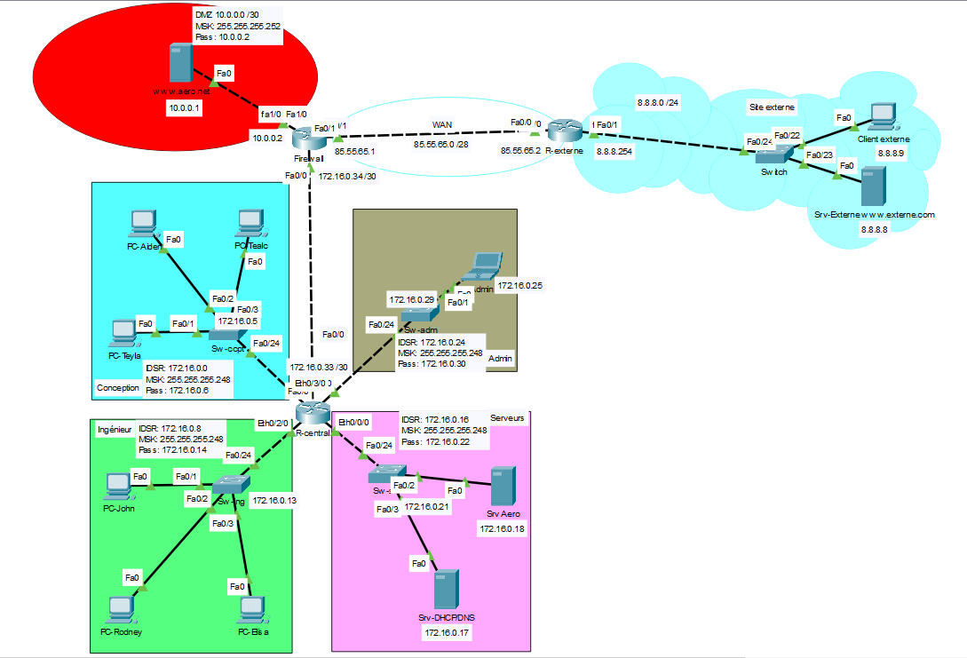

interfaces | acl ext | sens
fa0/0 | 100 | in

 |  |  | ACE | Autorisation | Protocole de transport | Source | Port | Destination | Port | Commentaire
 |  |  | 10 | permit | tcp | 172.16.0.0 0.0.0.7 | gt 1023 | any | eq 80 | Conception vers tout service HTTP
 |  |  | 20 | permit | tcp | 172.16.0.8 0.0.0.7 | gt 1023 | any | eq 80 | Ingenieur vers tout service HTTP
 |  |  | 30 | permit | tcp | host 172.16.0.25 | gt 1023 | any | eq 80 | Admin vers tout service HTTP
 |  |  | 40 | permit | icmp | host 172.16.0.25 |  | any | echo | Requete ping depuis admin
 |  |  | 50 | permit | tcp | host 172.16.0.25 | gt 1023 | any | eq 22 | Requete SSH depuis admin

interfaces | acl ext | sens
fa0/1 | 110 | in

 |  |  | ACE | Autorisation | Protocole de transport | Source | Port | Destination | Port | Commentaire
 |  |  | 10 | permit | tcp | any | gt 1023 | 85.55.65.1 | eq 80 | Requete depuis WAN vers DMZ
 |  |  | 20 | permit | tcp | any | eq 80 | 85.55.65.1 | gt 1023 | Reponse depuis WAN vers conception - ingenieur - admin
 |  |  | 30 | permit | icmp | any |  | 85.55.65.1 | echo-reply | Reponse ping vers admin

interfaces | acl ext | sens
fa1/0 | 120 | in

 |  |  | ACE | Autorisation | Protocole de transport | Source | Port | Destination | Port | Commentaire
 |  |  | 10 | permit | tcp | 10.0.0.1 | eq 80 | any | gt 1023 | Reponses HTTP vers tout le monde
 |  |  | 20 | permit | icmp | 10.0.0.1 |  | 172.16.0.25 | echo-reply | Reponse ping vers admin

